Sheet1
 |  | WBE受注 |  |  | MC受注明細 |  | 本体 | 原紙 | 納入予備 | 営業サンプル | 預かり売上
 |  |  | 数量 |  |  | 取引単位数量 | 数量 | 巻M×数量 | 納入予備 | 営業サンプル | 預かり数量 | ※売上理由
 |  |  | 売価区分 |  |  | 取引単位ＣＤ | 数量単位 | M | 数量単位 | 数量単位 | 数量単位
 |  |  |  |  |  | 基準単位数量 | 数量 | 巻M×数量 |  |  | ※本体数量の一部
WEB製品基本マスタ |  | WEB受注明細 |  |  |  | 基準単位ＣＤ | 数量単位 | M | ゼロ円単価 | ゼロ円単価
 | 売価区分 |  | 数量 |  |  | 単価 | 計算した金額／数量 ※非表示 | 「売上計算」
 | 数量単位 |  | 数量単位
 | 単価単位 |  | セット単価 |  |  | 取引通貨金額 | MC標準仕様 | 「売上計算」
 |  |  | 単価単位 |  |  | 税ＣＤ | MC標準仕様
 |  |  | 金額 |  |  | 取引通貨税額 | MC標準仕様
 |  |  | 納入予備 |  |  | 数量単位 | 数量単位
 |  |  | 営業サンプル |  |  | 数量単位数量 | 数量
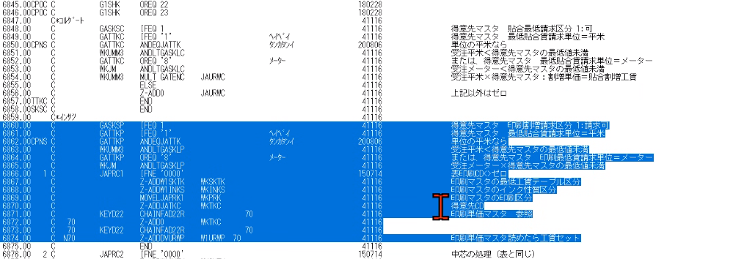
 |  |  | 売価区分 |  |  | CP単価 | セット単価、個別単価 | ※ほとんど平米単価（単価単位の単価）
 |  |  | 発注単位 |  |  | 受注平米 | 運賃m2 | 「平米計算」
WEB製品ロット別単価 |  |  | 発注単価 |  |  | 出荷平米 | 運賃m2 | ※非表示
 | ロット数 |  | 預かり数量 | 追加 |  | 売上平米 | 運賃m2 | ※非表示
 | 現_セット単価 |  |  |  |  | 単価単位 | 単価単位 | 「売上計算」
 | 現_個別単価 |  |  |  |  | 貼合割増 | 単価（WEB受注明細で入力、値は取引先マスタから取得）
 | 現_本支店単価 |  |  |  |  | 印刷割増 | 単価（WEB受注明細で入力、値は汎用マスタから取得）
 | 新_セット単価 |  |  |  |  | ｽﾘｯﾀｰ賃 | 「売上計算」 | 「売上計算」
 | 新_個別単価 |  |  |  |  | 発注単位 | 発注単位
 | 新_本支店単価 |  |  |  |  | 発注単価 | 発注単価
 |  |  |  |  |  | スリッタ請求単価 | スリッター請求単価（取引先マスタ） | 「売上計算」 ※得意先マスタから取得している
WEBシート単価 |  |  |  |  |  | 印刷最低請求 | 印刷最低請求未満（取引先マスタ）
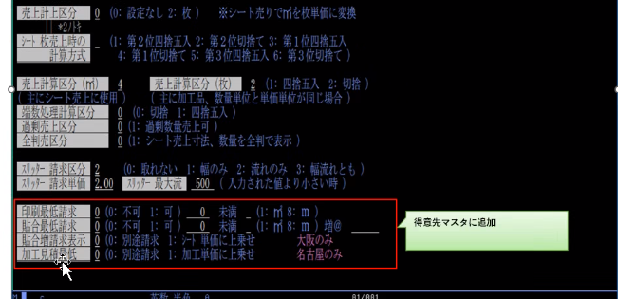
 | 単価 |  |  |  |  | 貼合最低請求 | 貼合最低請求未満（取引先マスタ）
 |  |  |  |  |  | 加工見積最低 | ？
 |  |  |  |  |  | 全判売区分 | 全判売区分（取引先マスタ）

 |  |  |  |  | 出荷の明細
WEB取引先マスタ |  |  |  |  |  | 取引単位数量 | 受注から引き継ぐ、分納時変更入力
 | シート枚売上時の計算方法 |  |  |  |  | 取引単位ＣＤ | 受注から引き継ぐ
 | 売上計算区分(㎡) |  |  |  |  | 基準単位数量 | 受注から引き継ぐ
 | 売上計算区分(枚) |  |  |  |  | 基準単位ＣＤ | 受注から引き継ぐ
 | スリッター請求単価 |  |  |  |  | 出荷平米 | 「重量計算」→ 運賃m2
 | 印刷最低請求未満 |  |  |  |  | 実平米 | 「重量計算」
 | 貼合最低請求未満 |  |  |  |  | 容積ｍ３
 | 貼合増@ |  |  |  |  | 運賃平米 | 「重量計算」
 | 全判売区分 |  |  |  |  | 換算平米 | 「重量計算」
 |  |  |  |  |  | 重量 | 「重量計算」
 |  |  |  |  |  | 数量単位数量 | 数量 、分納時変更入力した数量になる。
 |  |  |  |  |  | 数量単位 | 数量単位

 |  |  |  |  | 売上明細
 |  |  |  |  |  | 取引単位数量 | 受注から引き継ぐ、分納時変更入力
 |  |  |  |  |  | 取引単位ＣＤ | 受注から引き継ぐ
 |  |  |  |  |  | 基準単位数量 | 受注から引き継ぐ
 |  |  |  |  |  | 基準単位ＣＤ | 受注から引き継ぐ
 |  |  |  |  |  | 取引通貨単価 | 計算した金額／数量 ※非表示

１．スリッタ賃について
スリッタ賃は金額で間違いないです。申し訳ないですがスリッタ請求単価も表示としていただけないでしょうか？
２．売上金額について
売上金額計算を再度見直していたのですが、スリッタ賃が売上金額に加算されていませんでした。
請求はスリッタ賃込みで請求を行います。
売上金額計算の中で売上金額＋スリッタ賃とするか、画面側でするかを実施してほしいです。
 |  |  |  |  |  | 取引通貨金額 | 「売上計算」
 |  |  |  |  |  | 税ＣＤ | MC標準仕様
 |  |  |  |  |  | 取引通貨税額 | MC標準仕様
 |  |  |  |  |  | 売上平米 | 運賃平米
 |  |  |  |  |  | 数量単位 | 受注から引き継ぐ
 |  |  |  |  |  | 数量単位数量 | 数量 、分納時変更した数量になる。
 |  |  |  |  |  | CP単価 | 受注から引き継ぐ、入力可能
 |  |  |  |  |  | 単価単位 | 受注から引き継ぐ、入力可能
 |  |  |  |  |  | 貼合割増 | 受注から引き継ぐ、入力可能
 |  |  |  |  |  | 印刷割増 | 受注から引き継ぐ、入力可能
 |  |  |  |  |  | ｽﾘｯﾀｰ賃 | 「売上計算」
 |  |  |  |  |  | スリッタ請求単価 | 「売上計算」
 |  |  |  |  |  | 印刷最低請求 | 受注から引き継ぐ
 |  |  |  |  |  | 貼合最低請求 | 受注から引き継ぐ
 |  |  |  |  |  | 重量 | 「重量計算」

